申报要素
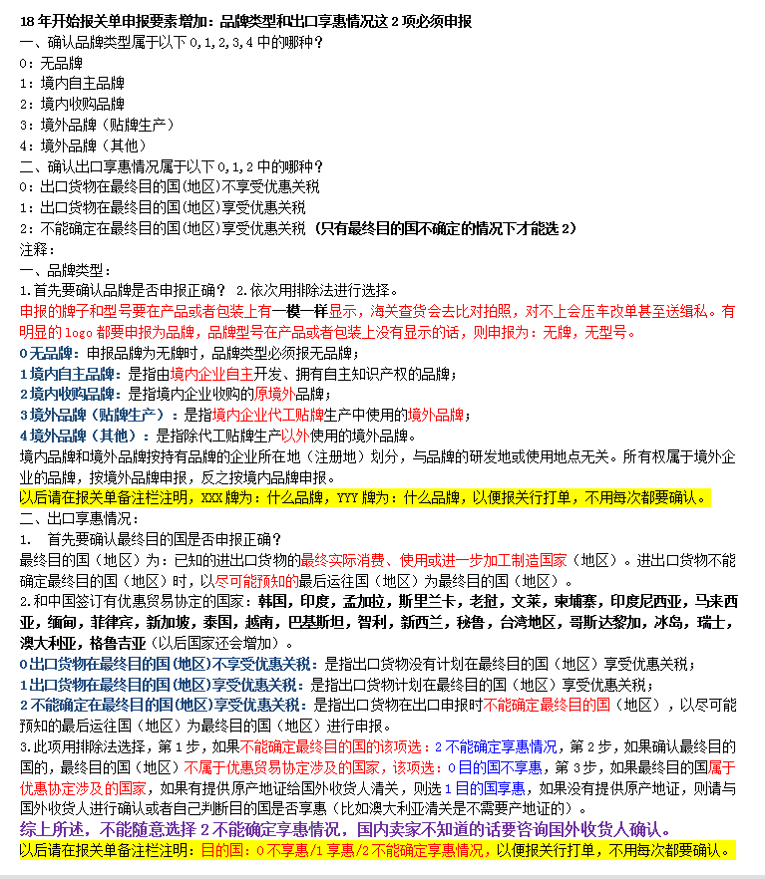
(产品或者包装上有明显的logo，带R，TM标识的商标必须申报为品牌，有显示型号（model，type no.）的必须申报为型号)(申报的牌子型号要在产品或包装上有一模一样显示，海关查货的话会去比对拍照，对不上会升级整车查验和压车改单）
(申报的牌子型号要在产品或包装上有一模一样显示，海关查货的话会去比对拍照，对不上会升级整车查验和压车改单）
检验检疫附加编号：通过以下网站输入10位HS编号，再根据申报要素细分确定3位检疫附加编号
 |  | https://e-service.shciq.gov.cn/shesp/
申报要素查询网址： |  | http://www.hscode.net/IntegrateQueries/QueryYS/

申报要素
序号 | 品名 | 海关HS编码 | 检疫附加码 | 品牌 | 型号 | 品牌类型 | 出口享惠情况 | 其他申报要素
1 |  |  |  |  |  | 0无品牌 | 0不享惠
2 |  |  |  |  |  | 1境内自主 | 1享惠
3 |  |  |  |  |  | 2境内收购 | 2不确定享惠
4 |  |  |  |  |  | 3境外贴牌
5 |  |  |  |  |  | 4境外其他
6
7
8

箱单
 | 装 箱 单 PACKING LIST
 |  |  |  |  | 日期 Date： | 2026-05-18
 |  |  |  |  | 发票编号 Invoice No: | PK-260512003
客户 To Messrs: | ? |  |  |  | 合同号 Contract No: | PK-260512003

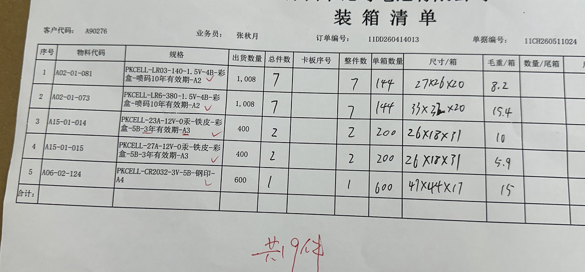
船名 Shipped by： |  | 由 深圳 至 | 美国 |  | 付款条件 Terms of Payment: | 电汇

箱号 Ctn.No. | 货物名称及规格 Description | 箱数： Pkg： | 数量： Ge.Quantity |  | 毛重(KG)： G.W.(KG): | 净重(KG)： N.W.(KG):
0 | 碱性电池 | 7 | 4032 | 个 | 57.4 | 53.9 | 0.013368055556 | 6.66 | 498.2025974
 | 碱性电池 | 7 | 4032 | 个 | 107.8 | 104.3
 | 碱性电池 | 2 | 2000 |  | 20 | 19
 | 碱性电池 | 2 | 2000 |  | 11.8 | 10.8
 | 锂锰扣式电池 | 1 | 3000 |  | 15 | 14.5 | 744
 | 0
 | 0 |  | 0 |  |  | 0
 | 0
 | 0 | 0 | 0 | 0 | 0 | 0
 | 0 | 0 | 0 | 0 | 0 | 0
 | 0 | 0 | 0 | 0
合计 Total |  | 19 | 15064 |  | 212 | 202.5
唛头 Marks

